Placering
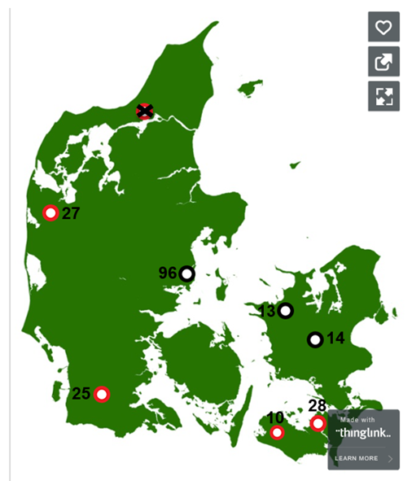
Sted | ID | Konsulent ID (kvadrat net) | Region | Utm Zone | Easting [m] | Northing [m] | Gps | Kvadratnetspunkt | Note
Jyderup | 13 | 1032 | Sjælland | 32 | 649.536 | 6,161,931 | 55.5803629463381, 11.3722539787234 | 604
Holstebro | 27 | 409 | Vestjylland | 32 | 465.758 | 6,248,124 | 56.3765156087698, 8.44556113732724 | 212
Guldborg | 28 | 1101 | Lolland Falster | 32 | 675.514 | 6,082,230 | 54.8563312447599, 11.7343447526172 | 891
Odder | 96 | 457 | Østjylland | 32 | 573.871 | 6,197,723 | 55.9192452055983, 10.1820087456036 | 433
Ringsted | 14 | 108 | Sjælland | 32 | 682.198 | 6,148,540 | 55.4490758221559, 11.8809379320362 | 638
Løgumkloster | 25 | 766 | Sydjylland | 32 | 508.639 | 6,101,924 | 55.0640208940218, 9.13526628430123 | 709 | Ikke med i denne database
Holeby | 10 | 1101 | Lolland Falster | 32 | 658.894 | 6,062,681 | 54.6863636624041, 11.4650034410058 | 858 | Ikke med i denne database

